Evolutions HAD
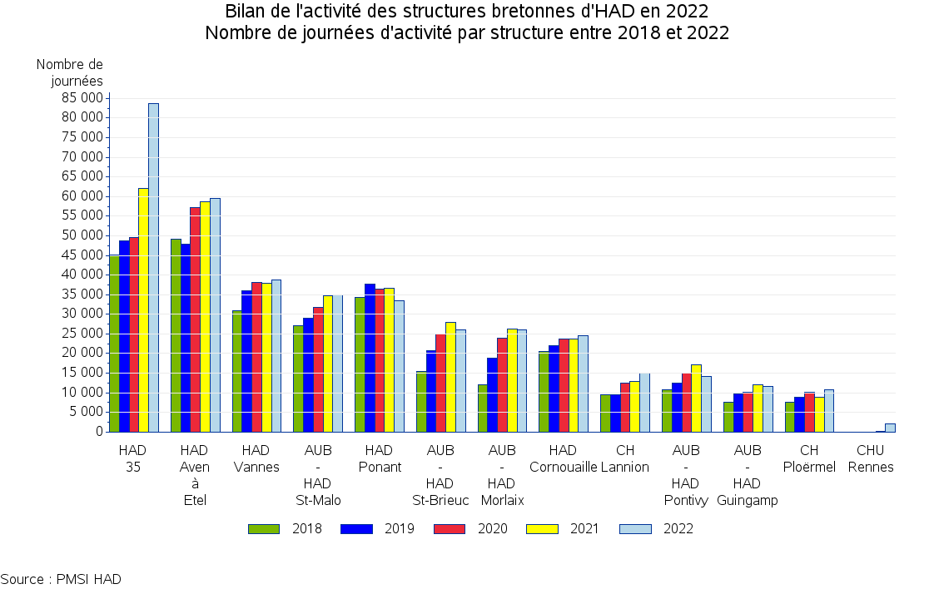
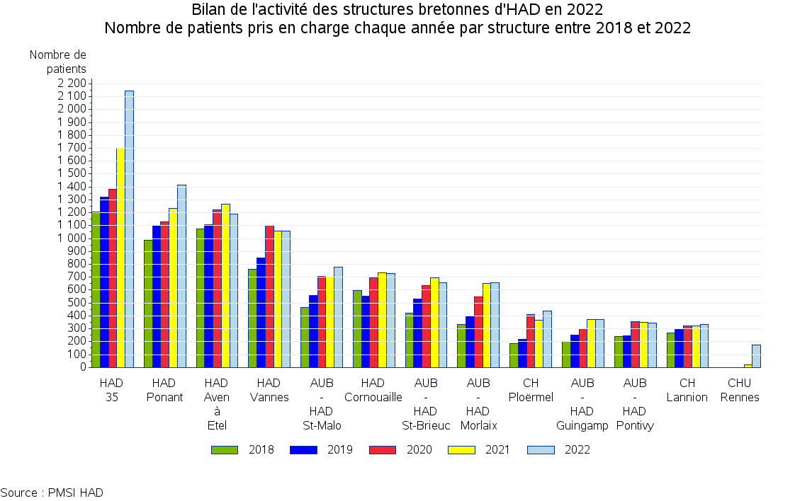
Bilan de l'activité des structures bretonnes d'HAD en 2022
Détail de l'activité par structure en 2022 et évolution

 |  | Nombre de journées de présence |  |  | Nombre de Séjours |  |  |  | Nombre de patients |  |  | Nombre de patients pris en charge en ESMS
TOH | Etablissement | 2021 | 2022 | Evol. (%) | 2021 | 2022 | Evol. (%) | DMS (séjours clos) 2022 | 2021 | 2022 | Evol. (%) | 2021 | 2022 | Evol. (%) | Part en 2022 (%)
TFP | AUB - HAD Morlaix | 26281 | 26035 | -0,9% | 913 | 882 | -3,4% | 32 | 654 | 658 | +0,6% | 332 | 309 | -6,9% | 47,0%
TFP | HAD Ponant | 36684 | 33554 | -8,5% | 1614 | 2026 | +25,5% | 20 | 1235 | 1416 | +14,7% | 546 | 585 | +7,1% | 41,3%
TFP | HAD Cornouaille | 23746 | 24526 | +3,3% | 1199 | 1150 | -4,1% | 22 | 735 | 728 | -1,0% | 130 | 182 | +40,0% | 25,0%
TLQ | HAD Aven à Etel | 58709 | 59555 | +1,4% | 1610 | 1548 | -3,9% | 43 | 1268 | 1191 | -6,1% | 231 | 215 | -6,9% | 18,1%
TBA | CH Ploërmel | 8807 | 10683 | +21,3% | 465 | 559 | +20,2% | 20 | 369 | 437 | +18,4% | 151 | 197 | +30,5% | 45,1%
TBA | HAD Vannes | 37955 | 38818 | +2,3% | 1394 | 1370 | -1,7% | 31 | 1060 | 1057 | -0,3% | 200 | 222 | +11,0% | 21,0%
THB | CHU Rennes | 191 | 2072 | +984,8% | 25 | 203 | +712,0% | 11 | 22 | 176 | +700,0% | 0 | 0 | - | 0,0%
THB | HAD 35 | 62159 | 83636 | +34,6% | 3444 | 4195 | +21,8% | 21 | 1700 | 2147 | +26,3% | 557 | 784 | +40,8% | 36,5%
TSM | AUB - HAD St-Malo | 34821 | 35017 | +0,6% | 977 | 1157 | +18,4% | 34 | 700 | 778 | +11,1% | 150 | 189 | +26,0% | 24,3%
TA | CH Lannion | 12874 | 15001 | +16,5% | 445 | 467 | +4,9% | 33 | 320 | 332 | +3,8% | 38 | 42 | +10,5% | 12,7%
TA | AUB - HAD St-Brieuc | 27988 | 26058 | -6,9% | 845 | 862 | +2,0% | 35 | 698 | 660 | -5,4% | 135 | 116 | -14,1% | 17,6%
TA | AUB - HAD Guingamp | 12008 | 11600 | -3,4% | 481 | 468 | -2,7% | 27 | 373 | 371 | -0,5% | 152 | 149 | -2,0% | 40,2%
TCB | AUB - HAD Pontivy | 17091 | 14167 | -17,1% | 573 | 509 | -11,2% | 31 | 350 | 345 | -1,4% | 38 | 58 | +52,6% | 16,8%
 | Bretagne | 359314 | 380722 | +6,0% | 13985 | 15396 | +10,1% | 27 | 9484 | 10296 | +8,6% | 2660 | 3048 | +14,6% | 29,6%
 | France entière | 6786246 | 6819455 | +0,5% | 267144 | 274628 | +2,8% |  | 157121 | 159011 | +1,2% | 28265 | 28642 | +1,3% | 18,0%

Source : PMSI HAD

IK
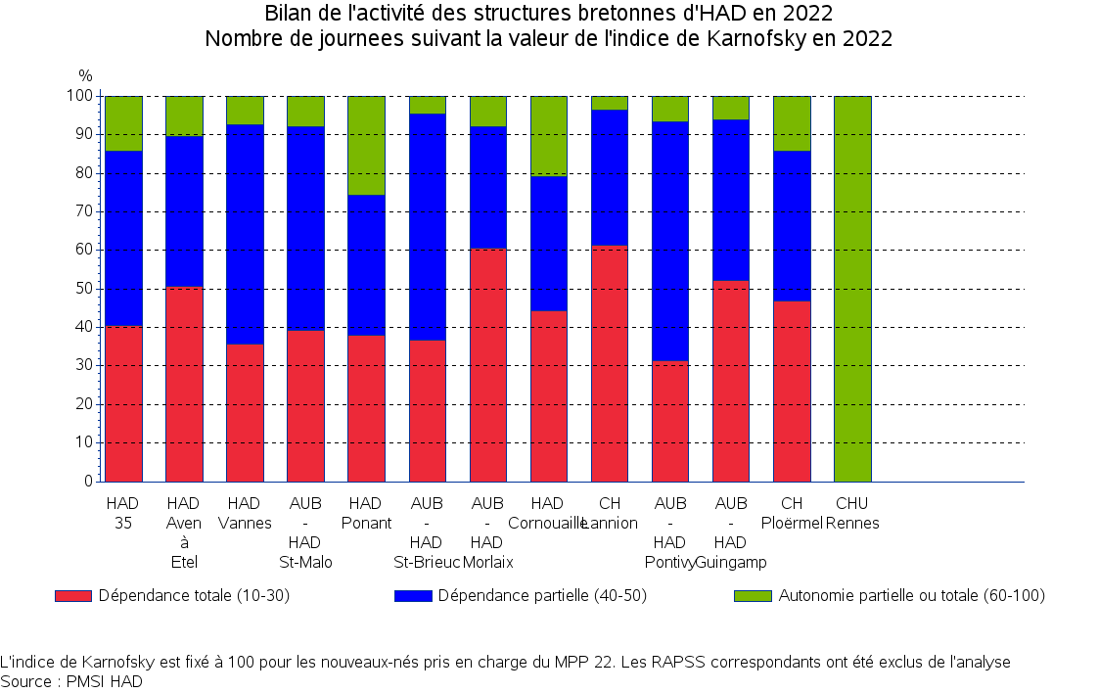
Bilan de l'activité des structures bretonnes d'HAD en 2022
Nombre de journees suivant la valeur de l'indice de Karnofsky en 2022

 |  |  | Indice de Karnofsky
TOH | Etablissement | Nombre de journées | Dépendance totale (10 - 30) (%) | Dépendance partielle (40 - 50) (%) | Autonomie partielle ou totale (60 - 100) (%)
TFP | AUB - HAD Morlaix | 26035 | 57,3% | 37,6% | 5,1%
TFP | HAD Ponant | 33554 | 38,2% | 41,4% | 20,4%
TFP | HAD Cornouaille | 24526 | 42,8% | 41,6% | 15,6%
TLQ | HAD Aven à Etel | 59543 | 45,7% | 47,4% | 6,9%
TBA | CH Ploërmel | 10683 | 37,5% | 44,1% | 18,5%
TBA | HAD Vannes | 38818 | 28,2% | 63,1% | 8,7%
THB | CHU Rennes | 1661 |  |  | 100,0%
THB | HAD 35 | 83636 | 41,9% | 51,1% | 6,9%
TSM | AUB - HAD St-Malo | 35017 | 35,4% | 58,0% | 6,6%
TA | CH Lannion | 15001 | 52,2% | 46,6% | 1,1%
TA | AUB - HAD St-Brieuc | 26058 | 32,2% | 63,5% | 4,3%
TA | AUB - HAD Guingamp | 11600 | 46,0% | 46,6% | 7,4%
TCB | AUB - HAD Pontivy | 14167 | 26,1% | 66,6% | 7,3%
 | Bretagne | 380299 | 40,2% | 50,7% | 9,1%
 | France entière | 6786979 | 39,2% | 43,6% | 17,2%

L'indice de Karnofsky est fixé à 100 pour les nouveaux-nés pris en charge du MPP 22. Les RAPSS correspondants ont été exclus de l'analyse
Source : PMSI HAD

DMS séj. clos
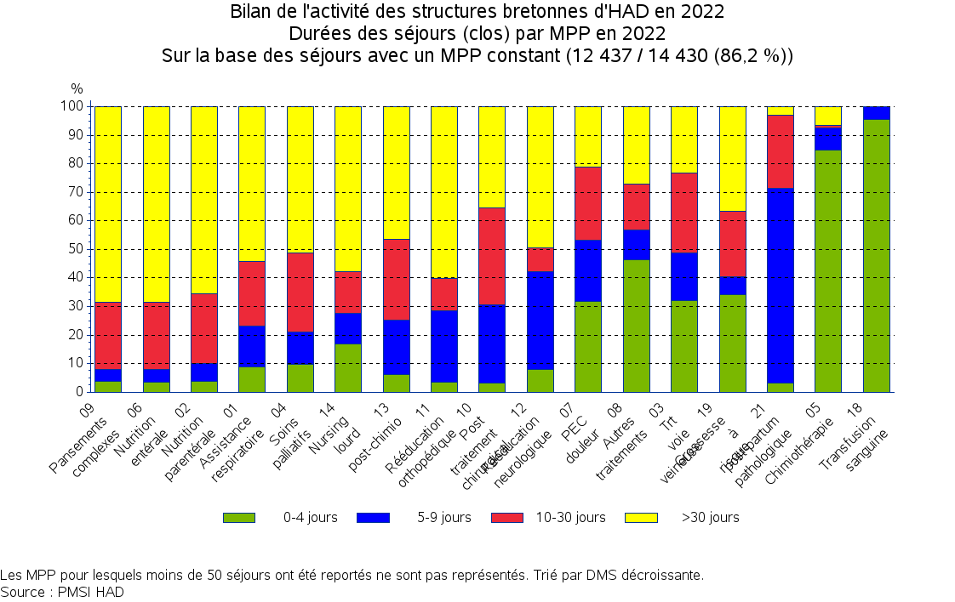
Bilan de l'activité des structures bretonnes d'HAD en 2022
Durées des séjours (clos) par MPP en 2022
Sur la base des séjours avec un MPP constant (12 437 / 14 430 (86,2 %))

 |  |  | Durée de séjour (en jours)
MPP | Nombre de séjours clos avec MPP constant | DMS (jours) | 0-4 (%) | 5-9 (%) | 10-29 (%) | 30 et + (%)
07 PEC de la douleur | 2327 | 13,2 | 49,3% | 22,0% | 20,1% | 8,6%
04 Soins palliatifs | 2176 | 33,4 | 20,3% | 18,2% | 30,9% | 30,7%
03 Traitement par voie veineuse : anti-infectieux ou autre | 1762 | 11,7 | 47,2% | 19,6% | 23,4% | 9,8%
09 Pansements complexes et soins spécifiques (stomies compliquées) | 1723 | 49,4 | 9,5% | 8,9% | 34,8% | 46,8%
08 Autres traitements | 1334 | 12,6 | 67,1% | 12,0% | 13,0% | 7,9%
12 Rééducation neurologique | 1042 | 21,2 | 13,7% | 52,0% | 8,5% | 25,7%
19 Surveillance de grossesse à risque | 355 | 10,9 | 60,8% | 8,5% | 18,6% | 12,1%
05 Chimiothérapie anticancéreuse | 296 | 2,9 | 90,9% | 6,4% | 0,7% | 2,0%
11 Rééducation orthopédique | 236 | 28,1 | 7,6% | 43,6% | 14,4% | 34,3%
14 Soins de nursing lourds | 220 | 32,1 | 33,6% | 17,3% | 20,9% | 28,2%
06 Nutrition entérale | 216 | 48,5 | 9,3% | 11,6% | 38,4% | 40,7%
21 post-partum pathologique | 184 | 8,0 | 4,3% | 77,2% | 17,4% | 1,1%
13 Surveillance post chimiothérapie anticancéreuse | 126 | 29,4 | 11,9% | 31,0% | 31,7% | 25,4%
01 Assistance respiratoire | 109 | 41,2 | 17,4% | 25,7% | 23,9% | 33,0%
02 Nutrition parentérale | 104 | 43,5 | 10,6% | 15,4% | 33,7% | 40,4%
10 Post traitement chirurgical | 92 | 21,5 | 6,5% | 29,3% | 41,3% | 22,8%
18 Transfusion sanguine | 86 | 2,5 | 96,5% | 3,5%
22 PEC du nouveau-né à risque | 41 | 6,3 | 24,4% | 61,0% | 14,6%
17 Surveillance de radiothérapie | 5 | 23,2 |  | 40,0% | 40,0% | 20,0%
15 Education du patient et de son entourage | 2 | 99,0 |  | 50,0% |  | 50,0%
24 Surveillance d'aplasie | 1 | 12,0 |  |  | 100,0%

Source : PMSI HAD

Activité mens
Bilan de l'activité des structures bretonnes d'HAD en 2022
Activité menuelle
Mois | 2021 | 2022 | Evol.(%) | 2021 | 2022 | Evol.(%)
Janvier | 29,517 | 31,615 | +6.6% | 695 | 794 | +12.5%
Février | 28,282 | 31,792 | +11.0% | 730 | 742 | +1.6%
Mars | 29,449 | 31,997 | +8.0% | 763 | 869 | +12.2%
Avril | 28,905 | 31,682 | +8.8% | 714 | 802 | +11.0%
Mai | 29,390 | 34,131 | +13.9% | 653 | 730 | +10.5%
Juin | 29,787 | 30,598 | +2.7% | 724 | 760 | +4.7%
Juillet | 30,540 | 32,057 | +4.7% | 688 | 710 | +3.1%
Août | 30,811 | 31,708 | +2.8% | 703 | 786 | +10.6%
Septembre | 29,313 | 29,553 | +0.8% | 691 | 738 | +6.4%
Octobre | 30,278 | 32,185 | +5.9% | 747 | 807 | +7.4%
Novembre | 30,542 | 31,141 | +1.9% | 734 | 809 | +9.3%
Décembre | 32,500 | 32,263 | -0.7% | 861 | 927 | +7.1%
 | 359,314 | 380,722 | +5.6% | 8,703 | 9,474 | +8.1%

Nombre de journées
Nombre de patients

